Trading Plan
Disciplina é o Preço da Excelência
TRADING PLAN
 | Ambiente |  | Pré-trading? |  |  | Perfil de Trader: | Day Trader | CORES
 | Local em Silêncio |  | Meditação com Visualização |  |  | Dias de Operação: | Segunda a Sexta | M15: | Amarelo
 | Boa conexão de Inter. |  | Revisão do Dia Anterior |  |  | Janela Operacional: | 8h as 12h | H1: | Branco
 | Matém Focado |  | Diário de Operações |  |  | Ganho Diário: | 2% | H4: | Azul
 | Sem Distrações |  | Rentabildade diária |  |  | Ganho Semanal: | 5% | H8: | Margeta
 | PC em bom estado |  | Calendário Econômico |  |  | Ganho Mensal: | 15% | D1: | Vermelha
 | Água/ café/ Chá |  | Ler o trading plan |  |  | Perda Diário: | 2% | W1: | Laranja
 | Organizado |  |  |  |  | Perda Semanal: | 4% | MN: | Roxo
 | Limpo |  |  |  |  | Perda Mensal: | 8%
 | Gestão A vista |  |  |  |  | Qtd. de trades diários: | 4 posições
 | Cel. no Silêncioso |  |  |  |  | Ativos operados: | EurUsd,GbpUsd,.

 | 1 - LOCALIZAÇÃO
 | 1.1 | Fazer o mapeamento do ativo em D1, H4, H1 e M15 para identificar SUPORTES e RESISTÊNCIAS mais próximos do preço
 | 1.2 | Traçar Fibonacci e ver em qual nível o Preço se encontra
 | 1.3 | Traçar LTA ou LTB, (Canal)
 | 1.4 | Identificar a formação da estrutura do mercado
 | 1.5 | Em M15 traça Máxima e Mínima do dia anterior e Preço de abertura do dia

 | 2 - AONDE (Eu quero tomar Decisão)
 | 2.1 | Próximo as Zonas de Interesse SUPORTES ou RESISTÊNCIA
 | 2.2 | Quando o preço fazer um RRC de um SUPORTE ou RESISTÊNCIA ou Médias

 | 3 - QUANDO (Devo tomar a Decisão)
 | 3.1 | Entrada no Fechamento do Candle indicando entrada de Força (Pimbar, Barra Elefante)
 | 3.2 | Ordem Pendente Acima ou Abaixo do candle

 | 4 - COMO (Risco) |  |  |  | 6 - GERENCIAMENTO DO TRADING
 | 4.1 | Lote calculado para 0.5% da conta |  |  | 6.1 | Dois Stop Loss no dia encerra o dia de operações
 | 4.2 | Relação risco recomensa de 2x1 |  |  | 6.2 | Fazer saida parcial
 | 4.3 | Comprometer no máximo 2% da conta |  |  | 6.3 | Quando o preço se movimentar 50% a favor do trading, Proteger
 |  |  |  |  | 6.4 | Ao proteger a posição tenho a possibilidade de fazer outra entrada

 | 5 - PORQUÊ? (Motivo) |  |  |  | 7 - ATENÇÃO
 | -Ter no Mínimo 3 fatores de confluência |  |  |  | 7.1 | Suportes e Resitêcia no meio do caminho
 | 5.1 | Formação do Candle de força |  |  | 7.2 | Média de 200 no meio do caminho
 | 5.2 | Nível de fibonacci |  |  | 7.3 | Notícias de alto impacto no momento da janela operacional
 | 5.3 | Divergência no RSI |  |  | 7.4 | Atenção ao Fazer entradas envolvendo a mesma moeda
 | 5.4 | Candle com Volume |  |  | 7.5 | Vê se tem espaço pro preço se movimentar a favor do trading
 | 5.5 | Fazendo um RRC nas médias ou no Supor./ Resistên.
 | 5.6 | O preço está distante das médias de 9,21 e 200
 | 5.7 | O preço está acima ou abaixo das médias
 | 5.8 | Candle fechou fora do canal, média de 3 fora do canal com
 | confirmação no RSI

 | REAÇÕES NA HORA DA OPERAÇÃO
 | Reação na hora de abrir a operação: |  |  | Vou me sentir confiante da minha analise, Retirando todo medo e ansiedade
 | Reação no Take Profit: |  |  | Vou me sentir feliz e confiante
 | Reação no Stop Loss: |  |  | Vou me sentir aliviado, pois o stop é a melhor forma de proteger o meu capital
 | Reação no Trailing stop: |  |  | Vou sentir feliz pois peguei uma boa parte do lucro

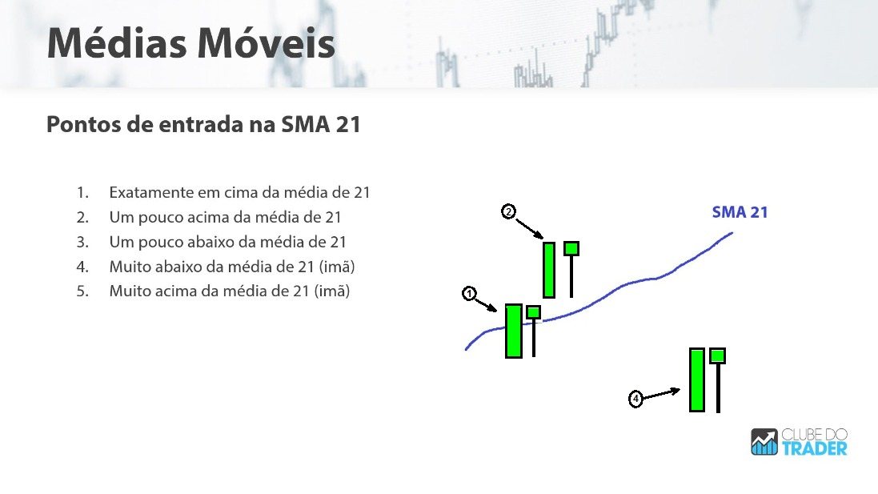
 | REQUISITOS PARA COMPRA
 | PONTO 1:
 |  | Média de 21 está inclinada para cima e média de 9 com inclinação maior que 45°
 |  | Entrada no fechamento do 1º candle que fecha acima da média de 21 ( Pimbar ou Barra Elefante)
 |  | Stop Loss abaixo do fundo anterior, Take Profit no Topo mais próximo ou Resistência mais próxima
 | PONTO 2:
 |  | Média de 21 está inclinada para cima, média de 9 com inclinação maior que 45°
 |  | Entrada no fechamento do 2° candle que fecha acima da média de 21
 |  | Stop Loss abaixo do fundo próximo, Take Profit no Topo Próximo ou Resistência mais próxima
 | PONTO 4:
 |  | O preço ter se distanciado das médias de 9, 21 e 200
 |  | Entrada no fechamemento do candle (pinbar)
 |  | Stop Loss abaixo do Candle (pimbar) Take Profit Próximo da média de 21 ou no nível de 50% de Fibonacci

 | REQUISITOS PARA VENDA
 | PONTO 1:
 |  | Média de 21 está inclinada para Baixo e média de 9 com inclinação maior que 45°
 |  | Entrada no fechamento do 1° candle que fecha Abaixo da média de 21 ( Pinbar ou Barra Elefante)
 |  | Stop loss acima do topo Anterior, Take Profit no Próximo fundo ou no Suporte mais Próximo
 | PONTO 3:
 |  | Média de 21 está inclinada para Baixo e média de 9 com inclinação maior que 45°
 |  | Entrada no fechamento do 2° candle que fecha Abaixo da média de 21 ( Pimbar ou Barra Elefante)
 |  | Stop loss acima do topo Anterior, Take Profit no Próximo fundo ou no Suporte mais Próximo
 | PONTO 5:
 |  | O preço ter se distanciado das médias de 9, 21 e 200
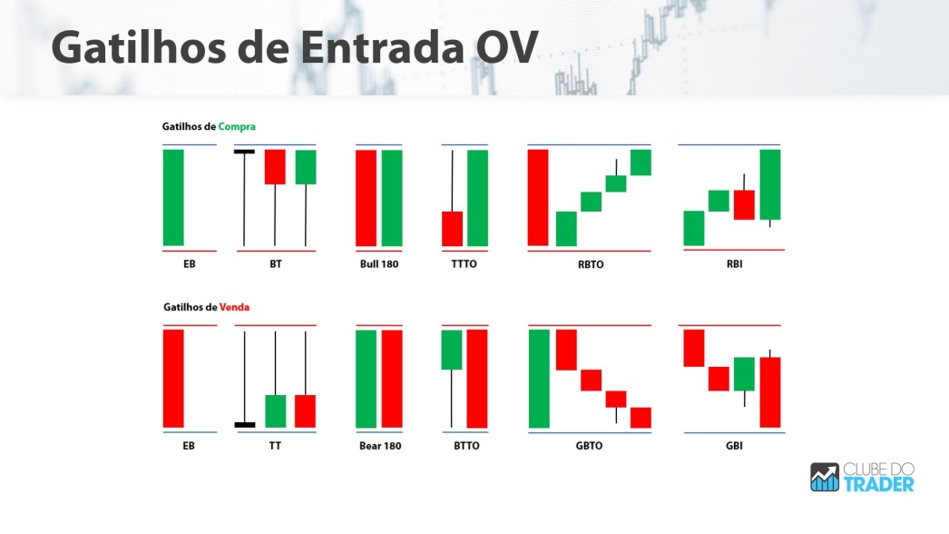
 |  | Entrada no fechamemento do candle (pinbar)
 |  | Stop Loss Acima do Candle (pimbar) Take Profit Próximo da média de 21 ou no nível de 50% de Fibonacci
 | Questionamento
 | 1 | O risco está dentro do meu padrão pré-determinado?
 | 2 | A Relação Risco Recompensa está de acordo com o que EU dederminei?
 | 3 | Compensa abrir essa posição? Ela Está de acordo com o meu Trading Plan?
 | 4 | Eu quantos em Dólares eu vou Perde?
 | 5 | Eu quantos em Dólares eu vou Fazer?

 | AFIRMAÇÃO
 | Hoje dia 03/11/2020. Sou grato por ter realizado todas as minhas entradas no mercado com o mais alto grau de Disciplina, sei que tenho a Disciplina necessária para atingir o meu objetivo de viver de trading (De rentabilazar o meu Dinheiro, ter liberdade de tempo e geográfica, ter um salário de 10mil reais provenientes dos meus resultados no mercado), sei que tudo isso é possível devido ao meu alto nível de comprometimento e o meu alto grau de Disciplina, portanto continuarei realizando entradas de forma Disciplinada e respeitando o mercado,sabendo aceitar as pequenas perdas para evitar as grandes.

 |  | Nada Vence a Disciplina de fazer a mesma coisa TODO Santo Dia.

